상품제안서
New 테리 극세사 전면 풀전사 등산타올(40*80) | 상품코드: S09734

 |  |  |  |  |  |  | 02-713-8555 | www.synergygift.co.kr
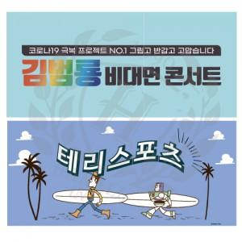 

【상세/제작정보】 | <p><span style="font-size: 14pt;">※ 기본 벌크출고 상품입니다.</span></p>

【인쇄/포장옵션】 | 풀칼라 / OPP(비닐)

【공급단가】 | 수량 | 100~ | 300~ | 500~ | 1,000~ | 3,000~
*VAT별도 | 단가 | 4,550원 | 4,300원 | 4,090원 | 3,990원 | 3,920원

【상품 URL】 | https://www.synergygift.co.kr:443/src/goods_detail.php?gdno=19942

